Painel Geral
 | Posicionamento e Gráficos em Relação à: |  |  |  | Legenda (em relação à Mediana):
 |  |  |  |  | ▇ | <=80% | Muito Defasado
 | Mediana |  |  |  | ▇ | 80% - 90% | Defasado
 |  |  |  |  | ▇ | 90% - 100% | Na Média
 |  |  |  |  | ▇ | 100% - 110% | Competitivo
 |  |  |  |  | ▇ | 110% - 120% | Muito Competitivo
 |  |  |  |  | ▇ | >120% | Agressivo

 | Cenário 1

 |  |  | 47

 |  |  | cargos com amostra

 |  |  | 53.19%

 |  |  | dos cargos abaixo da Mediana

 | Posição | Percentual | Qtde de Cargos
 | Muito Defasado | 23.40% | 11
 | Defasado | 10.64% | 5
 | Na Média | 19.15% | 9
 | Competitivo | 8.51% | 4
 | Muito Competitivo | 12.77% | 6
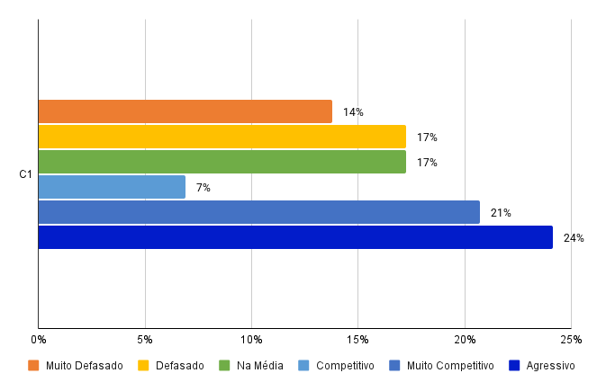
 | Agressivo | 25.53% | 12
 | Total Geral | 100.00% | 47

 | ANÁLISE DE SALÁRIOS
 | NÍVEIS ORGANIZACIONAIS

 | Operacional

 | Posição | C1
 | Muito Defasado | 13.79%
 | Defasado | 17.24%
 | Na Média | 17.24%
 | Competitivo | 6.90%
 | Muito Competitivo | 20.69%
 | Agressivo | 24.14%
 | Nº de Cargos Total | 29

 |  |  |  |  |  | 51.72% | dos cargos acima da Mediana

 | 5 Maiores Salários acima da Mediana

 | Classificado pelo C-01 |  |  | Cenário 1
 | Cargos Empresa | Cargos Pesquisa | Média empresa | Mediana | Posição
44 | GERENTE DE EDIFICAÇÕES | Tático 311 | R$ 30,106.06 | R$ 12,711.42 | 1909865.00%
50 | GERENTE DE URBANISMO | Tático 311 | R$ 28,030.30 | R$ 12,711.42 | 1909865.00%
54 | TECNOLOGO EM CONSTRUÇÃO DE EDIFICIOS | Operacional 269 | R$ 8,585.00 | R$ 4,583.42 | 907539.00%
33 | DIRETOR | Estratégico 456 | R$ 55,769.23 | R$ 32,648.36 | 5542954.00%
4 | ANALISTA DE INOVAÇÃO | Tático 437 | R$ 7,299.27 | R$ 5,831.57 | 776014.00%

 | 5 Menores Salários abaixo da Mediana

 | Classificado pelo C-01 |  |  | Cenário 1
 | Cargos Empresa | Cargos Pesquisa | Média empresa | Mediana | Posição
36 | ENGENHEIRO JUNIOR DE URBANISMO | Operacional 212 | R$ 5,630.87 | R$ 14,293.39 | 1616464.00%
45 | GERENTE DE HOUSE | Tático 107 | R$ 5,125.00 | R$ 12,281.04 | 1928948.00%
49 | GERENTE DE PARCERIAS EXTERNAS | Tático 408 | R$ 5,000.00 | R$ 10,973.95 | 1662886.00%
48 | GERENTE DE PARCERIAS | Tático 408 | R$ 5,345.00 | R$ 10,973.95 | 1662886.00%
30 | COORDENADOR DE OBRAS | Tático 209 | R$ 8,714.00 | R$ 16,217.22 | 2390820.00%

Painel Áreas
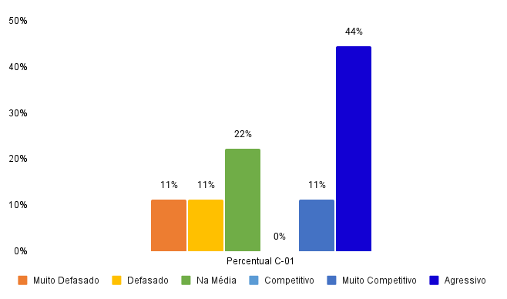
 |  |  |  | Cenário 1 |  |  |  |  |  |  | Administrativo, Recepção, Suprimentos, Tecnologia da Informação | 1
 |  |  |  |  |  |  |  |  |  |  | Comercial | 2
 | Posicionamento e Gráficos em Relação à: |  |  |  |  |  |  |  |  |  | Controladoria | 3
 |  |  |  | 9 |  |  |  |  |  |  | DHO | 4
 | Mediana |  |  |  |  |  |  |  |  |  | Edificação | 5
 |  |  |  | cargos com amostra |  |  |  |  |  |  | Financeiro | 6
 | (Para alterar o dado de comparação use a aba Painel Geral) |  |  |  |  |  |  |  |  |  | Incorporação, Inovação, Legalização | 7
 |  |  |  |  |  |  |  |  |  |  | Marketing | 8
 | ANÁLISE DE |  |  |  |  |  |  |  |  |  | Novos Negócios, Pós Vendas | 9
 | COMPARATIVOS SALARIAIS |  |  |  |  |  |  |  |  |  | Urbanismo | 10
 | POR ÁREAS |  |  | 56%

 | Administrativo, Recepção, Suprimentos, Tecnologia da Informação |  |  | dos cargos acima da Mediana

 | 1

2 |  | Cenário 1 |  |  |  |  | Posição | Percentual C-01
 | Posição | Percentual | Qtd Cargos |  |  |  | Muito Defasado | 11%
 | Muito Defasado | 11% | 1 |  |  |  | Defasado | 11%
 | Defasado | 11% | 1 |  |  |  | Na Média | 22%
 | Na Média | 22% | 2 |  |  |  | Competitivo | 0%
 | Competitivo | 0% | 0 |  |  |  | Muito Competitivo | 11%
 | Muito Competitivo | 11% | 1 |  |  |  | Agressivo | 44%
2 | Agressivo | 44% | 4 |  |  |  | Total Geral | 100.00%
 | Total Geral | 100% | 9

 |  |  |  | Cenário 1
 | Cargos Empresa | Cargos Pesquisa | Média Empresa | Mediana | Posição
13 | ASSISTENTE ADMINISTRATIVO lll | Operacional 59 | R$ 3,439.70 | R$ 2,673.92 | 366252.00% | 3,663
20 | AUXILIAR ADMINISTRATIVO | Operacional 83 | R$ 2,254.00 | R$ 2,292.87 | 307332.00% | 3,073
21 | AUXILIAR ADMINISTRATIVO III | Operacional 83 | R$ 2,739.04 | R$ 2,292.87 | 307332.00% | 3,073
39 | ESTAGIÁRIO(A) ADM | Operacional 338 | R$ 1,521.00 | R$ 1,753.34 | 201100.23% | 2,011
42 | GERENTE ADMINISTRATIVA | Tático 106 | R$ 12,242.42 | R$ 9,881.52 | 1525782.00% | 15,258
22 | AUXILIAR DE ATENDIMENTO II | Operacional 318 | R$ 2,560.00 | R$ 2,041.06 | 257408.00% | 2,574
2 | ANALISTA DE COMPRAS | Operacional 136 | R$ 3,780.00 | R$ 6,002.23 | 784289.00% | 7,843
31 | COORDENADOR DE SUPRIMENTOS | Tático 137 | R$ 10,596.03 | R$ 13,345.69 | 1892153.00% | 18,922
18 | ASSISTENTE DE TI | Operacional 31 | R$ 2,919.00 | R$ 2,589.89 | 352160.00% | 3,522

 | Posicionamento por Quantidade de Colaboradores por Cargo

 | Cód Cargo | Cargo Empresa |  |  | Muito Defasado | Defasado | Na Média | Competitivo | Muito Competitivo | Agressivo
 | 13 | ASSISTENTE ADMINISTRATIVO lll | - C-01 | ASSISTENTE ADMINISTRATIVO lll - C-01 | 0 | 0 | 0 | 0 | 0 | 1
 | 20 | AUXILIAR ADMINISTRATIVO | - C-01 | AUXILIAR ADMINISTRATIVO - C-01 | 0 | 0 | 1 | 0 | 0 | 0
 | 21 | AUXILIAR ADMINISTRATIVO III | - C-01 | AUXILIAR ADMINISTRATIVO III - C-01 | 0 | 0 | 0 | 0 | 1 | 0
 | 39 | ESTAGIÁRIO(A) ADM | - C-01 | ESTAGIÁRIO(A) ADM - C-01 | 0 | 1 | 0 | 0 | 0 | 0
 | 42 | GERENTE ADMINISTRATIVA | - C-01 | GERENTE ADMINISTRATIVA - C-01 | 0 | 0 | 0 | 0 | 0 | 1
 | 22 | AUXILIAR DE ATENDIMENTO II | - C-01 | AUXILIAR DE ATENDIMENTO II - C-01 | 0 | 0 | 0 | 0 | 0 | 1
 | 2 | ANALISTA DE COMPRAS | - C-01 | ANALISTA DE COMPRAS - C-01 | 1 | 0 | 0 | 0 | 0 | 0
 | 31 | COORDENADOR DE SUPRIMENTOS | - C-01 | COORDENADOR DE SUPRIMENTOS - C-01 | 0 | 0 | 1 | 0 | 0 | 0
 | 18 | ASSISTENTE DE TI | - C-01 | ASSISTENTE DE TI - C-01 | 0 | 0 | 0 | 0 | 0 | 1
 |  |  | - C-01
 |  |  | - C-01
 |  |  | - C-01
 |  |  | - C-01
 |  |  | - C-01
 |  |  | - C-01
 |  |  | - C-01
 |  |  | - C-01
 |  |  | - C-01
 |  |  | - C-01
 |  |  | - C-01
 |  |  | - C-01
 |  |  | - C-01
 |  |  | - C-01
 |  |  | - C-01
 |  |  | - C-01
 |  |  | - C-01
 |  |  | - C-01
 |  |  | - C-01
 |  |  | - C-01
 |  |  | - C-01

 | Abaixo da Mediana | Cenário 1
 | Setor | C-01
1 | ADM, RH & TI | 44.44% |  |  | Obras | 100.00%
2 | Suprimentos, Qualidade & Segurança | 80.00% |  |  | Suprimentos, Qualidade & Segurança | 80.00%
3 | Financeiro | 66.67% |  |  | Financeiro | 66.67%
4 | Obras | 100.00% |  |  | Marketing | 50.00%
5 | Marketing | 50.00% |  |  | ADM, RH & TI | 44.44%
6 | Comercial | 40.00% |  |  | Comercial | 40.00%
7 | Planejamento | 33.33% |  |  | Planejamento | 33.33%
8 | Jurídico | 0.00% |  |  | Jurídico | 0.00%

 | Acima da Mediana | Cenário 1
 | Setor | C-01
1 | ADM, RH & TI | 55.56% |  |  | Jurídico | 100.00%
2 | Suprimentos, Qualidade & Segurança | 20.00% |  |  | Planejamento | 66.67%
3 | Financeiro | 33.33% |  |  | Comercial | 60.00%
4 | Obras | 0.00% |  |  | ADM, RH & TI | 55.56%
5 | Marketing | 50.00% |  |  | Marketing | 50.00%
6 | Comercial | 60.00% |  |  | Financeiro | 33.33%
7 | Planejamento | 66.67% |  |  | Suprimentos, Qualidade & Segurança | 20.00%
8 | Jurídico | 100.00% |  |  | Obras | 0.00%
10

